RV
债券类型增加 地方债（数据来源为策略回测），活跃券，信用债（数据来源为QB）三个tab页面。
交易策略改为交易信号， 保守，中性， 激进改为 NSS yeild,NSS Zeor, z-spread, curve spread.

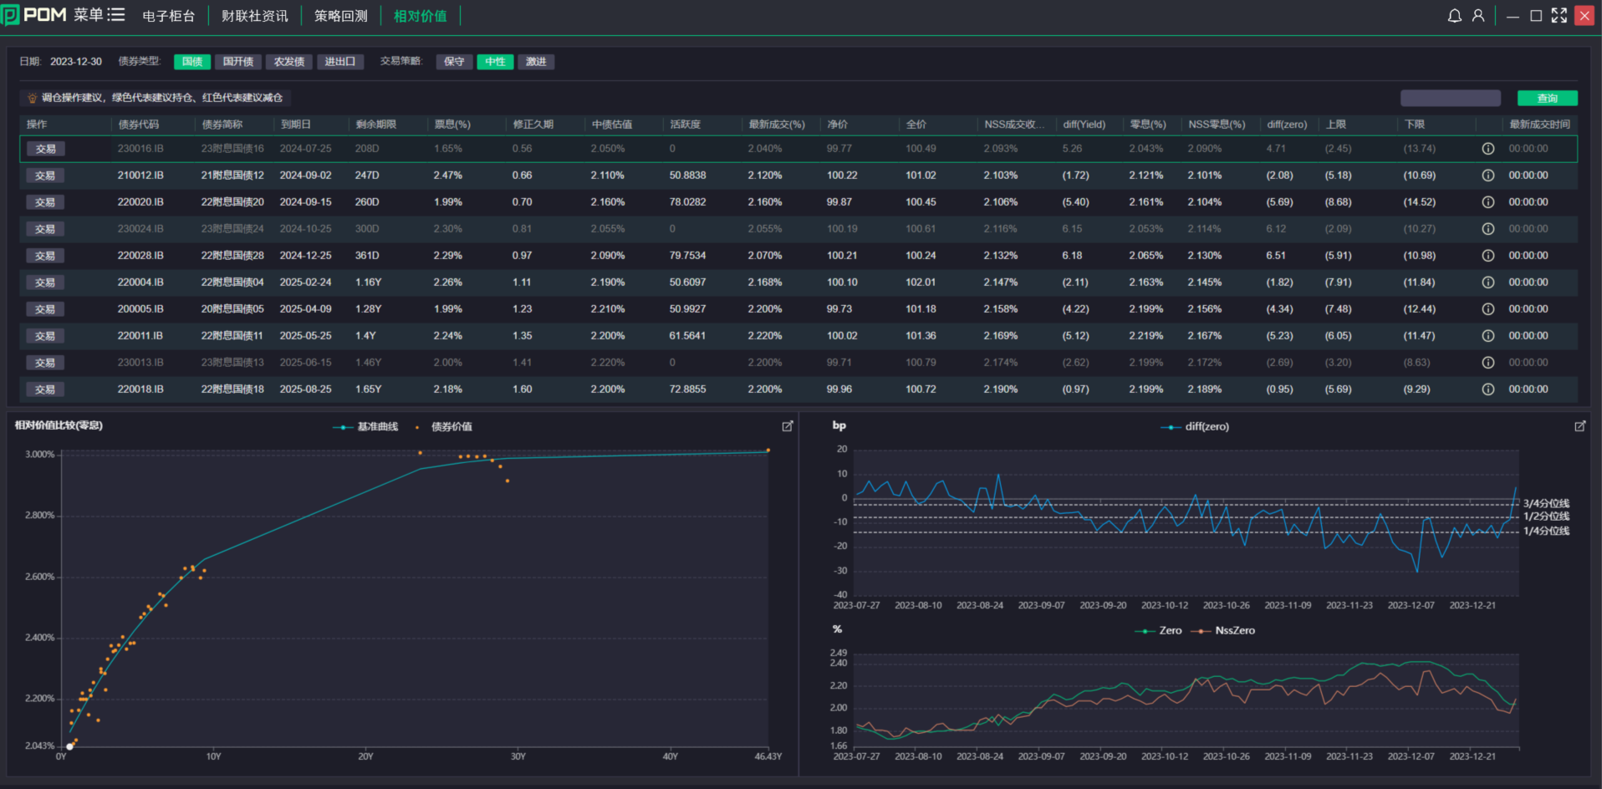
因为实时数据，暂时隐藏活跃度字段，
因为目前没有实时数据， 暂时隐藏活跃度字段，
上下限字段改为z-spread（非国债）, cure spread.
此字段隐藏，因为没有实时数据。

增加一个筛选下拉框， 年化收益大于， 显示数字为0％， 2％， 十年国债， 3％，4％， 0％是缺省值。

债券代码也是根据回测结果显示，注意这里要增加筛查逻辑， 例如个券的年化收益应该是大于一个后台配置的数值，例如，10年国债（最新）昨日收盘收益率，缺省值是0％，（ 亏钱的不显示）。 那么个券只是显示年化收益大于3％到个券和场景（筛查逻辑要作用的2个字段）。注意，这个逻辑不能用在活跃券（利率债）。活跃券

显示买卖信号，没有信号的时候为灰色，有信号的时候，显示颜色。鼠标停留在此区域的时候，浮动窗显示是哪一个场景（NSS yeild, NSS Zeor, z-spread, curve spread）产生的信号。多于一种以上场景同时显示信号的时候，应该浮动窗显示多个场景。

相对价值不再单独计算买卖信号，信号的数据来源是回测结果。 例如1月15日周一，页面应根据上一交易日1月13日收盘价四个场景回测产生的信号的来显示。

这2个图可以隐藏保留，通过按钮弹出展示。原版面改为显现个券的回测结果。 场景为，在上方表格选定债券后，这里显示对应债券的4个场景的回测结果， 显示内容和策略回测内容相同。同时可以导出这只债券的交易明细（4种场景）。
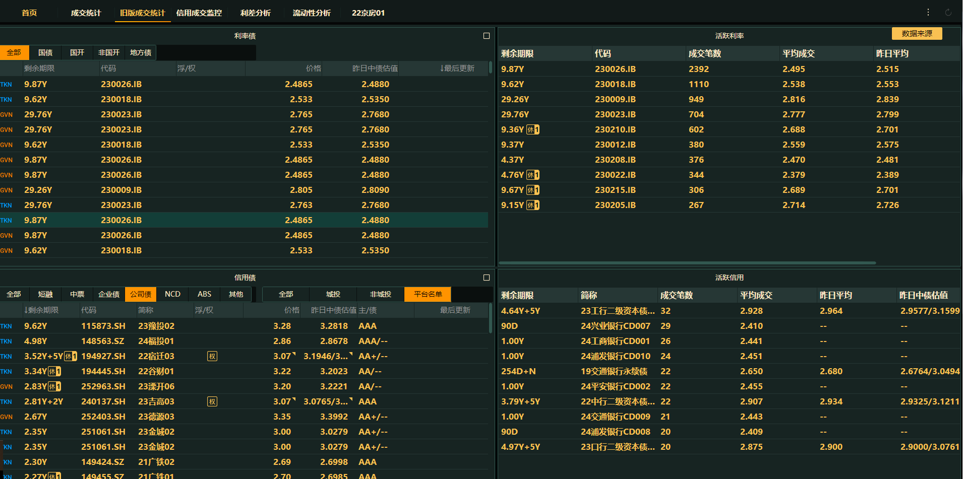
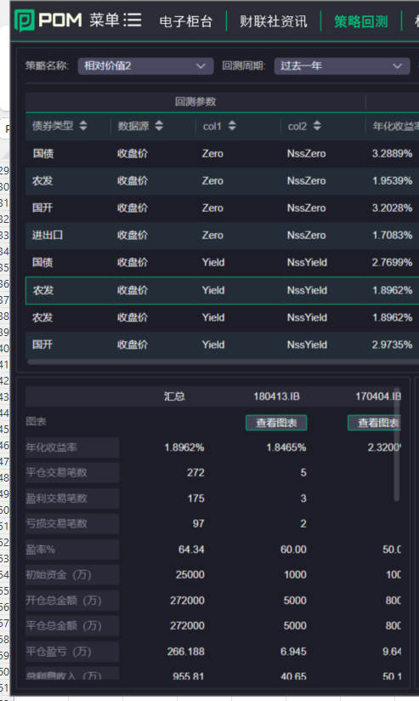

从QB如何抓取这部分数据，需要讨论一下。对于相对价值策略，不需要实时更新，能做到每日一同步就可以了。如果暂时不能实现数据同步，手动配置维护也是可以的（每周维护）。这个数据的每日变动不会太大。

